Rapor Sayfası
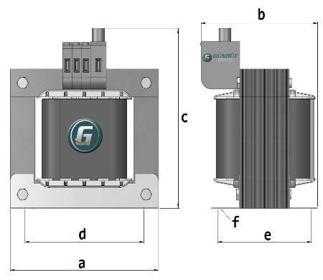
Trafo Tipi : | Izolasyon Trafosu Mono Faz Hesap Ozeti |  |  |  |  |  |  |  | Tarih : |  |  |  | 2021-01-31
Değerler
Güç : | 500.0 VA |  |  |  |  | Primer Agirlik(Al) : | 0.327 kg |  | Karkas Ölçüleri : |  | 100.0 x 120.0 x 72.0
Sac kk : | 7.0 |  |  |  |  | Sekonder Agirlik(Al): | 1.284 kg |  | Trafo Ölçüleri : |  | 300.0 x 220.0 x 250.0
Sac © | 0.5 mm |  |  |  |  | Primer Agirlik(Cu) : | 0.0 kg |  | Klemens & Ayak : |  | -
Gauss : | 11500.0 |  |  |  |  | Sekonder Agirlik(Cu) : | 0.0 kg |  | Sac Agirlik : |  | 23.019 kg
Frekans : | 50.0 Hz |  |  |  |  | Toplam Agirlik : | Al:1.611// Cu:0.0kg

Primer |  |  |  |  |  |  |  | Sekonder
 |  |  |  |  |  | 332.0 V ( 326.9189V ) |  |  |  |  |  |  |  | 332.0 V ( 326.9189V )

Tel : | Al |  |  |  |  |  |  | Tel : | Al
T_Cap : | 1.6 |  |  |  |  |  |  | T_Cap : | 1.6
T_Kesit | 1.386 |  |  |  |  |  |  | T_Kesit | 1.386
Akim | 2.2179 |  |  |  |  |  |  | Akim | 2.2179
Kat: | 2 |  |  |  |  |  |  | Kat: | 2
Uzunluk : | 18.025 m |  |  |  |  |  |  | Uzunluk : | 18.025 |  |  |  |  | Güç: 300 VA(VA dağılım olursa)
 |  | TELLER: |  |  |  | 108 sp |  |  | Teller: |  |  |  |  | 108 sp
Yuvarlak Tel | 1.25 | 6.25 | 6.25 | 0 |  |  |  | Yuvarlak Tel | 1.25 | 6.25 | 6.25 | 0
Agirlik | 0.1432 | 2.2542 | 2.2542 | 0 |  |  |  | Agirlik | 0.1432 | 2.2542 | 2.2542 | 0
KareTel | 6x4 | 6x4 | 6x1 | 0 |  |  |  | KareTel | 6x4 | 6x4 | 6x1 | 0
Ağirlik | 12.454 | 12.454 | 6.454 | 0 |  |  |  | Ağirlik | 12.454 | 12.454 | 6.454 | 0
Folyo Tel | 6x4 | 6x4 | 6x1 | 0 |  |  |  | Folyo Tel | 6x4 | 6x4 | 6x1 | 0
Ağirlik | 12.454 | 12.454 | 6.454 | 0 |  |  |  | Ağirlik | 12.454 | 12.454 | 6.454 | 0
Kapton | 2 | 3 | 4 | 0 |  | 112.0 V ( 112.0V ) |  | Kapton | 2 | 3 | 4 | 0 |  | 112.0 V ( 112.0V )

 | IZOLASYON DEGERLERI
 | Primer Kademe |  |  |  | Tur | Ekran
 | Yok |  |  |  | Yok | Yok
 | VA Kademe |  |  |  | Tur | Ekstra
 | Yok |  |  |  | Yok | Yok
 | Primer-Sekonder |  |  |  | Tur
 | Yok |  |  |  | Yok
 | NÜVE ÖLÇÜLERİ (mm)
 | a | b | c | d | e | f
 | 300 | 120 | 250
 | TRAFO ÖLÇÜLERİ (mm)
 | a | b | c | d | e | f
 | 300 | 220 | 250 | 240 | 174 | 0

